1
分公司 工程款支付证书
工程名称 |  | 新晃侗族自治县农村基础设施项目（第十一批）第一标段 |  |  |  |  |  | ERP编号 | 8362 | 档案编号 | CD2017-100 | CD2017-100 | 95 | 8362 | 新晃侗族自治县农村基础设施项目（第十一批）第一标段 | 2017.9.26 | 3816333.91 | 沙 建 | 150日历天 | 新晃侗族 自治县 | 湖南公司甘晟轩13875837583 | 姚洪彬13907453003 | 中标
合同金额 |  | 3,816,333.91 |  | 中标日期 | 2017.9.26 | 已供 工程资料 | 中标通知书、施工合同及内部承包协议原件 |  | 庐江 | 责任单位 | 湖南甘晟轩13875837583
决算金额 |  |  |  | 竣工日期 |  |  |  |  | 合肥 | 责任人 | 姚洪彬13907453003
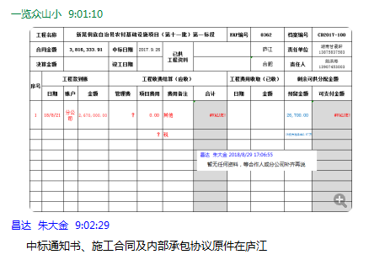
序号 | 工程款到账 |  |  | 工程收费结算（应收） |  |  |  | 工程费用收取 （已收） |  | 剩余可供分配金额
 | 日期 | 账户 | 金额 | 管理费1% | 项目费用 | 费用备注 | 合计 | 日期 | 金额 | 预留金额 | 可支付金额
1 | 2018-08-21 | 分公司 | 2,670,000.00 | 0.00 | 0.00 | 无其他费用，无税费 | 0.00 |  |  | 133,500.00 | 2,536,500.00
 |  |  |  |  |  |  |  |  |  | 1%管理费,1%损失准备金，另3%暂扣

合计 |  | - | 2,670,000.00 | 0.00 | 0.00 | - | 0.00 | - | 0.00 | 133,500.00 | 2,536,500.00
本次结算 金额 |  | 大写 | 贰佰伍拾叁万陆仟伍佰元整 |  |  |  |  | 小写 | 2,536,500.00 |  |  |  | 133500
申请部门 意见 |  |  |  |  |  |  |  | 项目管理 意见 | 何总、朱总已同意支付（附表背面截图）。
财务初审 意见 |  |  |  |  |  |  |  | 财务审核 意见
质安初审 意见 |  |  |  |  |  |  |  | 质安稽查 意见
总经理审批 |  |  |  |  |  |  |  | 董事长审批

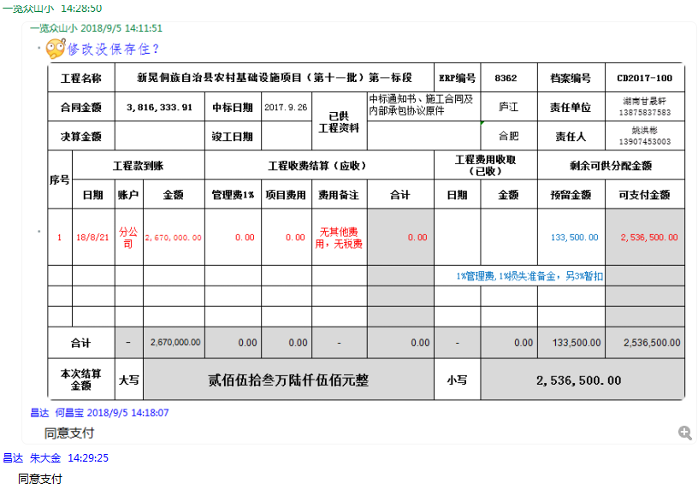

2
分公司 工程款支付证书
工程名称 |  | 新晃侗族自治县农村基础设施项目（第十一批）第一标段 |  |  |  |  |  | ERP编号 | 8362 | 档案编号 | CD2017-100 |  | CD2017-100 | 95 | 8362 | 新晃侗族自治县农村基础设施项目（第十一批）第一标段 | 2017.9.26 | 3816333.91 | 沙 建 | 150日历天 | 新晃侗族 自治县 | 湖南公司甘晟轩13875837583 | 姚洪彬13907453003 | 中标
合同金额 |  | 3,816,333.91 |  | 中标日期 | 2017.9.26 | 已供 工程资料 | 中标书、交工证书、审计报告、内部承包协议及不领章承诺书原件，施工合同原件，无项目部章，不领章承诺书已签署，原件在公司。 |  |  | 责任单位 | 湖南甘晟轩13875837583
决算金额 |  | 3,810,107.81 |  | 竣工日期 | 2019.7.9 |  |  |  |  | 责任人 | 姚洪彬13907453003
序号 | 工程款到账 |  |  | 工程收费结算（应收） |  |  |  | 工程费用收取 （已收） |  | 剩余可供分配金额
 | 日期 | 账户 | 金额 | 管理费1% | 项目费用 | 费用备注 | 合计 | 日期 | 金额 | 预留金额 | 可支付金额
1 | 2018-08-21 | 分公司 | 2,670,000.00 | 26,700.00 | 0.00 | 无其他费用，无税费 | 26,700.00 |  |  | 133,500.00 | 2,536,500.00 |  | 133500
 |  |  |  |  |  |  |  |  |  | 1%管理费,1%损失准备金，另3%暂扣
 | 本次
2 | 2020-01-15 | 分公司 | 90,000.00 | 900.00 | 0.00 | 无其他费用，无税费 | 900.00 |  |  | 1,800.00 | 88,200.00 | 怀化三实贸易有限公司
 |  |  | 个人转款 | 下次退已扣部分 |  |  |  |  |  | 1%管理费,1%损失准备金，

 |  |  |  |  |  |  |  |  |  |  |  |  | 192000 | 103800

 |  |  |  |  |  |  |  |  | 损失准备金累计：27600元
合计 |  | - | 2,760,000.00 | 27,600.00 | 0.00 | - | 27,600.00 | - | 0.00 | 135,300.00 | 2,624,700.00 |  | 72.32%
本次结算 支付明细 |  | 应支付金额 |  | 88,200.00 |  |  |  | 实际支付金额 |  | 详见委托付款函
 |  | 已支付金额 |  | 0.00 |  |  |  |  |  |  |  |  | 2760000
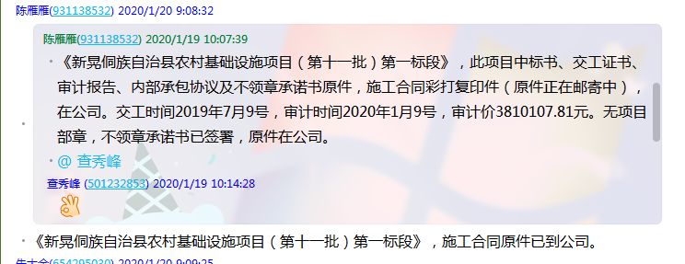

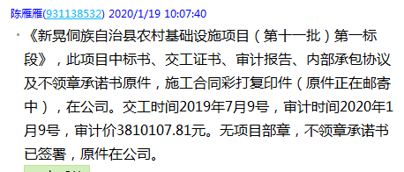

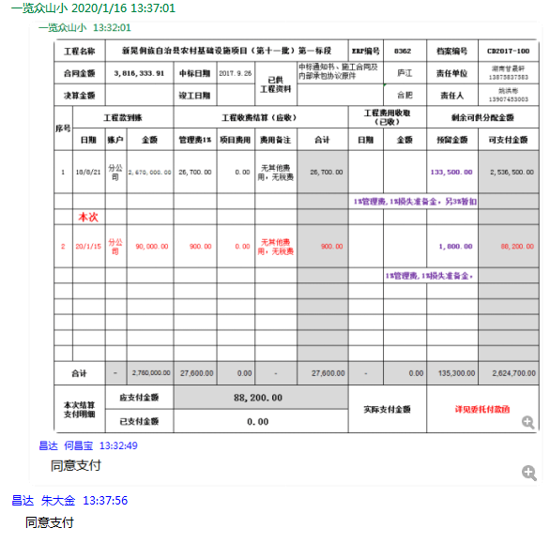

3
分公司 工程款支付证书
工程名称 |  | 新晃侗族自治县农村基础设施项目（第十一批）第一标段 |  |  |  |  |  |  | ERP编号 | 8362 | 档案编号 | CD2017-100 |  | CD2017-100 | 95 | 8362 | 新晃侗族自治县农村基础设施项目（第十一批）第一标段 | 2017.9.26 | 3816333.91 | 沙 建 | 150日历天 | 新晃侗族 自治县 | 湖南公司甘晟轩13875837583 | 姚洪彬13907453003 | 中标
合同金额 |  | 3,816,333.91 |  |  | 中标日期 | 2017.9.26 | 已供 工程资料 | 中标书、施工合同、交工证书、审计报告、内部承包协议及不领章承诺书原件，无项目部章，不领章承诺书已签署，原件在公司。 |  |  | 责任单位 | 湖南甘晟轩13875837583 |  | CD2017-068 | 66 | 7605 | 新晃侗族自治县农村基础设施项目第一批项目（1标段） | 2017.6.27 | 5585473.98 | 江 山 | 150日历天 | 怀化市新晃 侗族自治县 | 湖南公司甘晟轩13875837583 | 杨长新13677442868
决算金额 |  | 3,810,107.81 |  |  | 竣工日期 | 2019.7.9 |  |  |  |  | 责任人 | 姚红兵13907453003 |  | CD2017-073 | 71 | 7684 | 新晃侗族自治县农村公路基础建设项目（第三批）第三标段 | 2017.7.4 | 7368396.92 | 施迎东 | 5个月 | 怀化市新晃 侗族自治县 | 湖南公司甘晟轩13875837583 | 杨长新13677442868
序号 | 工程款到账 |  |  | 周转金 | 工程收费结算（应收） |  |  |  | 工程费用收取 （已收） |  | 剩余可供分配金额
 | 日期 | 账户 | 金额 |  | 管理费1% | 项目费用 | 费用备注 | 合计 | 日期 | 金额 | 预留金额 | 可支付金额
1 | 2018-08-21 | 分公司 | 2,670,000.00 |  | 26,700.00 | 0.00 | 无其他费用，无税费 | 26,700.00 |  |  | 133,500.00 | 2,536,500.00 |  | 133500
 |  |  |  |  |  |  |  |  |  |  | 1%管理费,1%损失准备金，另3%暂扣

2 | 2020-01-15 | 分公司 |  | 90,000.00 | 0.00 | 0.00 | 无其他费用，无税费 | 0.00 |  |  | 1,800.00 | 88,200.00 | 怀化三实贸易有限公司
 |  |  |  | 姚红兵个人转款 |  |  |  |  |  |  | 1%管理费,1%损失准备金，
 |  |  |  |  |  |  |  |  |  |  |  |  | 新晃县鹏腾交通工程施工队
3 | 2020-05-07 | 分公司 | 1,025,800.00 | 按合同额的1%，补扣余下的全部管理费 | 11,464.00 | 退第2次个人周转金已扣的1%管理费,1%损失准备金，合计1800元； |  |  |  |  | -1,800.00 | 902,000.00 | 姚红兵
 |  |  |  |  |  | 72,694.67 | 扣税费（吴总要扣的） | 84,158.67 |  |  | 52,696.00
 |  |  |  |  |  |  |  |  |  |  | 按合同额的1%，补扣余下的全部管理费11464元，扣除税费72694.67元。扣除1%损失准备金10258元，另3%暂扣；财务手续费200元.
 | 本次
4 | 2020-05-28 | 分公司 |  |  |  | 退第一次和第三次到账工程款的3%暂扣款110874元 |  |  |  |  | -110,874.00
 |  |  |  | -90,000.00 |  |  |  |  | 财务手续费 | 400.00 |  | 20,800.00 | 18年5月份部分人员工资（姚红兵代发）
 |  |  |  | 退姚红兵周转金 |  |  |  |  | 财务手续费 | -400.00
 |  | 退第一次和第三次到账工程款的3%暂扣款110874元，用于支付给姚红兵20800元，退还周转金90000元,扣财务手续费200元加上第三次200.已由合作人转到王光如卡上400元。

 |  |  |  |  |  |  |  |  |  | 损失准备金累计：36958元
合计 |  | - | 3,695,800.00 | 0.00 | 38,164.00 | 72,694.67 | - | 110,858.67 | - | 0.00 | 75,322.00 | 3,547,500.00 | 97.00%
本次结算 支付明细 |  | 应支付金额 |  |  | 110,800.00 |  |  |  | 实际支付金额 |  | 详见委托付款函
 |  | 已支付金额 |  |  | 0.00

 |  |  |  |  |  |  |  |  |  |  |  |  | 交易时间 | 借方发生额（支取） | 贷方发生额（收入） | 余额 | 币种 | 对方户名 | 对方账号 | 对方开户机构 | 记账日期 | 摘要 | 备注
 |  |  |  |  |  |  |  |  |  |  |  |  | 20171211 11:29:21 | 0.00 | 310,000.00 | 310,020.20 | 人民币元 | 姚红兵 | 6229663020006091 | 建行新晃支行 | 20171211 | 转账存入 | 履约保证金
 |  |  |  |  |  |  |  |  |  |  |  |  | 20180312 09:11:49 | 0.00 | 35,000.00 | 97,679.36 | 人民币元 | 姚红兵 | 6229663020006091 | 建行新晃支行 | 20180312 | 转账存入 | 付油款
 |  |  |  |  |  |  |  |  |  |  |  |  | 20180410 13:40:12 | 0.00 | 100,000.00 | 313,253.07 | 人民币元 | 姚红兵 | 6229663020006091 | 建行新晃支行 | 20180410 | 转账存入 | 水泥款
 |  |  |  |  |  |  |  |  |  |  |  |  | 20180412 11:25:30 | 0.00 | 50,000.00 | 250,243.07 | 人民币元 | 姚红兵 | 6229663020006091 | 建行新晃支行 | 20180412 | 转账存入 | 付油款
 |  |  |  |  |  |  |  |  |  |  |  |  | 20180413 14:12:54 | 0.00 | 100,000.00 | 300,233.07 | 人民币元 | 姚红兵 | 6229663020006091 | 建行新晃支行 | 20180413 | 转账存入 | 付水泥款
 |  |  |  |  |  |  |  |  |  |  |  |  | 20180427 09:47:59 | 0.00 | 100,000.00 | 592,723.07 | 人民币元 | 姚红兵 | 6229663020006091 | 建行新晃支行 | 20180427 | 转账存入 | 水泥款
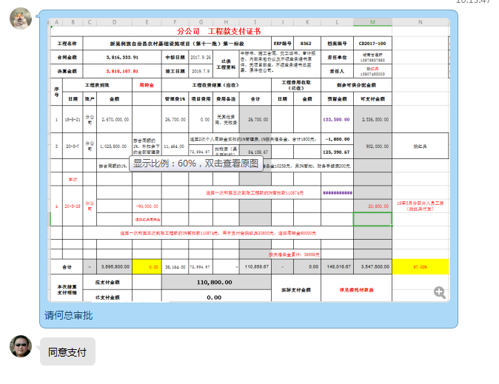
 |  |  |  |  |  |  |  |  |  |  |  |  | 20180510 13:01:37 | 0.00 | 100,000.00 | 192,692.07 | 人民币元 | 姚红兵 | 6229663020006091 | 建行新晃支行 | 20180510 | 转账存入 | 付水泥款
 |  |  |  |  |  |  |  |  |  |  |  |  | 20180613 09:17:08 | 0.00 | 100,000.00 | 139,506.07 | 人民币元 | 姚红兵 | 6229663020006091 | 建行新晃支行 | 20180613 | 转账存入 | 转水泥款
 |  |  |  |  |  |  |  |  |  |  |  |  | 20180716 09:09:57 | 0.00 | 157,700.00 | 197,328.57 | 人民币元 | 姚红兵 | 6229663020006091 | 建行新晃支行 | 20180716 | 转账存入 | 转防护波栏款
 |  |  |  |  |  |  |  |  |  |  |  |  | 20180806 10:20:30 | 0.00 | 200,000.00 | 239,648.57 | 人民币元 | 姚红兵 | 6229663020006091 | 建行新晃支行 | 20180806 | 转账存入 | 转水泥款
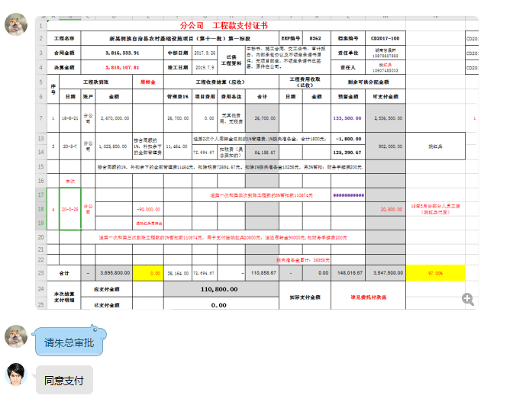
 |  |  |  |  |  |  |  |  |  |  |  |  | 20180808 09:22:56 | 0.00 | 200,000.00 | 206,938.57 | 人民币元 | 姚红兵 | 6229663020006091 | 建行新晃支行 | 20180808 | 转账存入 | 转付水泥款
 |  |  |  |  |  |  |  |  |  |  |  |  | 20180810 09:05:53 | 0.00 | 200,670.00 | 207,592.57 | 人民币元 | 姚红兵 | 6229663020006091 | 建行新晃支行 | 20180810 | 转账存入 | 转付水泥款
 |  |  |  |  |  |  |  |  |  |  |  |  | 20180817 09:34:01 | 0.00 | 480,000.00 | 486,922.57 | 人民币元 | 姚红兵 | 6229663020006091 | 建行新晃支行 | 20180817 | 转账存入 | 转路基机械工程款
 |  |  |  |  |  |  |  |  |  |  |  |  | 20200115 11:19:30 | 0.00 | 90,000.00 | 192,786.95 | 人民币元 | 姚红兵 | 6229663020006091 | 建行新晃支行 | 20200115 | 转账存入 | 转水泥款

 |  |  |  |  |  |  |  |  |  |  |  |  |  |  | 2,223,370.00
 |  |  |  |  |  |  |  |  |  |  |  |  | 20180314 11:15:51 | 0.00 | 72,600.00 | 280,254.36 | 人民币元 | 姚志敏 | 6227003020230103804 | 建行新晃支行 | 20180314 | 转账存入 | 货款

